ED Fig.1b
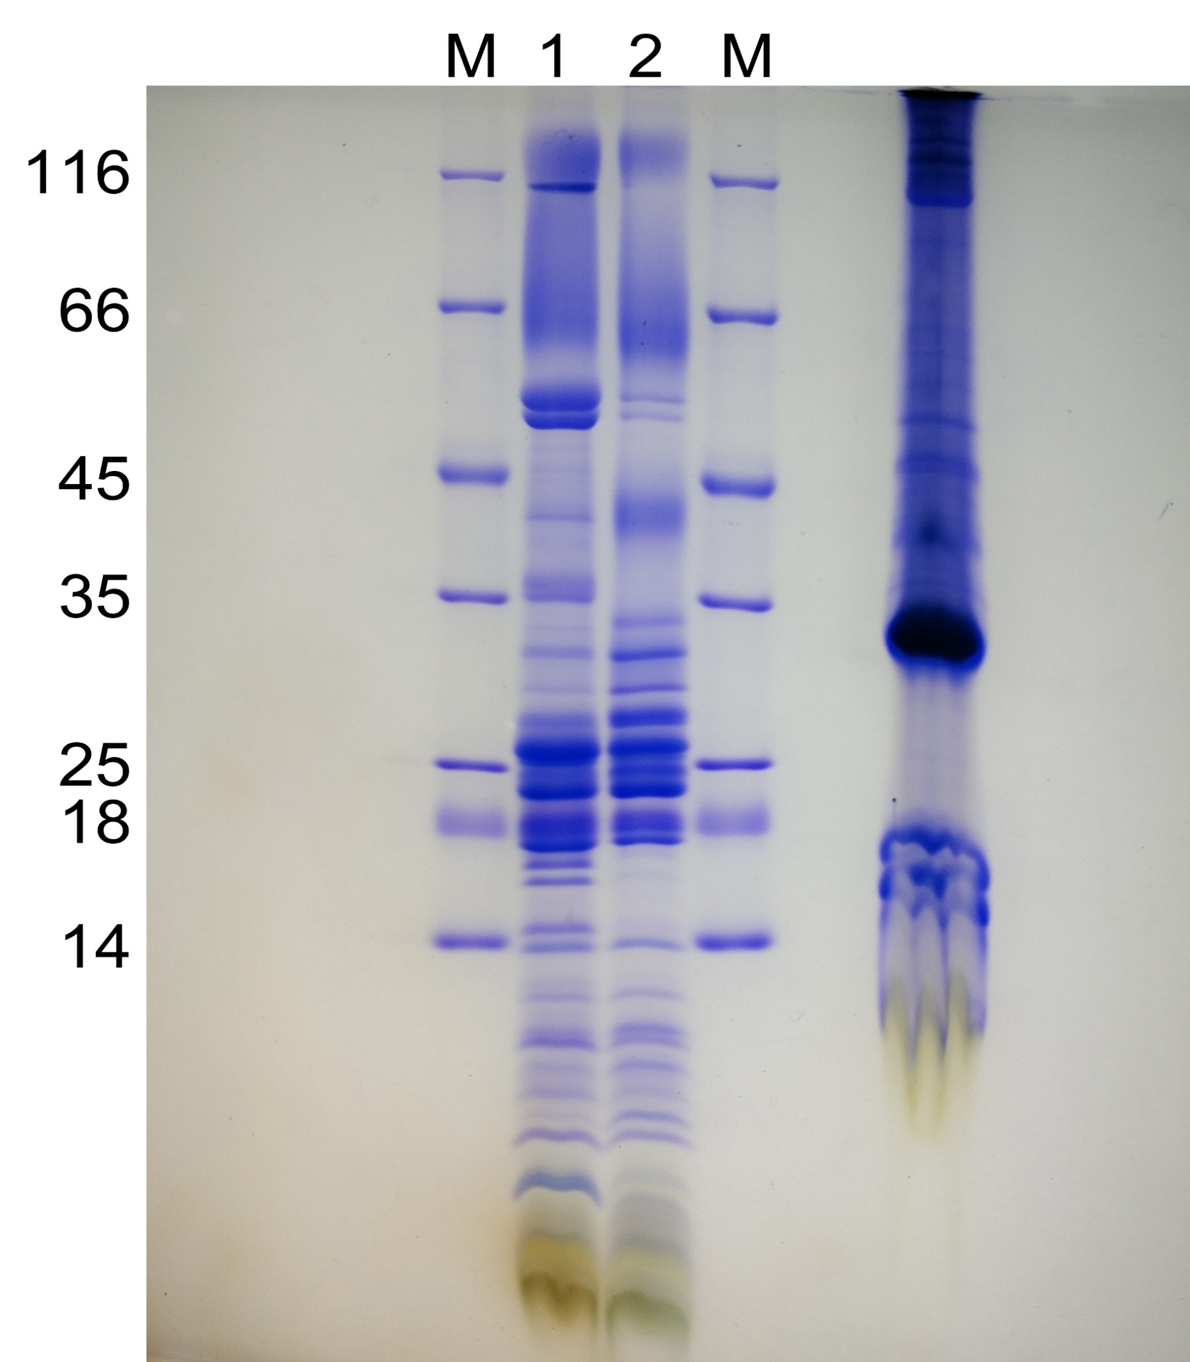
Fig. S1b

